Филиппов №63
Графическое решение №63
Программа (h=0.1) |  | По формуле точного решения (h=0.1) |  | Программа (h=0.2) |  | По формуле точного решения (h=0.2)

x | y | y | delta | x | y | y | delta(h)
0 | 2 | 2 | 0 | 0 | 2 | 2 | 0
0.1 | 1.905 | 1.9051709181 | 0.00017091807565 | 0.2 | 1.82 | 1.8214027582 | 0.0014027581602
0.2 | 1.82103 | 1.8214027582 | 0.00037275816017 | 0.4 | 1.6884 | 1.6918246976 | 0.0034246976413
0.3 | 1.74923 | 1.7498588076 | 0.000628807576 | 0.6 | 1.61585 | 1.6221188004 | 0.0062688003905
0.4 | 1.6909 | 1.6918246976 | 0.00092469764127 | 0.8 | 1.61533 | 1.6255409285 | 0.010210928492
0.5 | 1.64745 | 1.6487212707 | 0.0012712707001 | 1 | 1.70271 | 1.7182818285 | 0.015571828459
0.6 | 1.62043 | 1.6221188004 | 0.0016888003905 | 1.2 | 1.8973 | 1.9201169227 | 0.022816922737
0.7 | 1.61157 | 1.6137527075 | 0.0021827074705 | 1.4 | 2.22271 | 2.2551999668 | 0.032489966845
0.8 | 1.62279 | 1.6255409285 | 0.0027509284925 | 1.6 | 2.70771 | 2.7530324244 | 0.045322424395
0.9 | 1.65618 | 1.6596031112 | 0.0034231111569 | 1.8 | 3.3874 | 3.4496474644 | 0.062247464413
1 | 1.71408 | 1.7182818285 | 0.004201828459 | 2 | 4.30463 | 4.3890560989 | 0.084426098931
1.1 | 1.79906 | 1.8041660239 | 0.0051060239464 | 2.2 | 5.51165 | 5.6250134994 | 0.11336349943
1.2 | 1.91396 | 1.9201169227 | 0.0061569227365 | 2.4 | 7.07221 | 7.2231763806 | 0.15096638064
1.3 | 2.06193 | 2.0692966676 | 0.0073666676192 | 2.6 | 9.0641 | 9.263738035 | 0.199638035
1.4 | 2.24643 | 2.2551999668 | 0.0087699668447 | 2.8 | 11.5822 | 11.844646771 | 0.2624467711
1.5 | 2.4713 | 2.4816890703 | 0.010389070338 | 3 | 14.7423 | 15.085536923 | 0.34323692319
1.6 | 2.74079 | 2.7530324244 | 0.012242424395 | 3.2 | 18.6856 | 19.132530197 | 0.44693019711
1.7 | 3.05957 | 3.0739473917 | 0.014377391727 | 3.4 | 23.5844 | 24.164100047 | 0.5797000474
1.8 | 3.43283 | 3.4496474644 | 0.016817464413 | 3.6 | 29.649 | 30.398234444 | 0.74923444368
1.9 | 3.86628 | 3.8858944423 | 0.019614442279 | 3.8 | 37.1358 | 38.101184493 | 0.9653844933
2 | 4.36623 | 4.3890560989 | 0.022826098931 | 4 | 46.3576 | 47.598150033 | 1.2405500331
2.1 | 4.93969 | 4.9661699126 | 0.026479912568 | 4.2 | 57.6963 | 59.286331041 | 1.5900310409
2.2 | 5.59436 | 5.6250134994 | 0.030653499434 | 4.4 | 71.6175 | 73.650868665 | 2.033368665
2.3 | 6.33876 | 6.3741824548 | 0.035422454815 | 4.6 | 88.6894 | 91.284315642 | 2.5949156419
2.4 | 7.18233 | 7.2231763806 | 0.040846380642 | 4.8 | 109.605 | 112.91041752 | 3.3054175187
2.5 | 8.13548 | 8.1824939607 | 0.047013960703 | 5 | 135.21 | 139.4131591 | 4.2031591026
2.6 | 9.20971 | 9.263738035 | 0.054028035002
2.7 | 10.4177 | 10.479731725 | 0.062031724873 | Уравнение с разделяющимися переменными
2.8 | 11.7736 | 11.844646771 | 0.071046771097 | Исходное уравнение:
2.9 | 13.2928 | 13.374145369 | 0.081345369443
3 | 14.9926 | 15.085536923 | 0.092936923188
3.1 | 16.8918 | 16.997951281 | 0.10615128144
3.2 | 19.0114 | 19.132530197 | 0.12113019711
3.3 | 21.3746 | 21.512638921 | 0.13803892066 | Точное решение:
3.4 | 24.0069 | 24.164100047 | 0.1572000474
3.5 | 26.9367 | 27.115451959 | 0.17875195869
3.6 | 30.195 | 30.398234444 | 0.20323444368
3.7 | 33.8165 | 34.04730436 | 0.23080436007
3.8 | 37.8392 | 38.101184493 | 0.2619844933
3.9 | 42.3054 | 42.602449106 | 0.29704910553 |  |  |  |  | max delta (при h=0.1) | max delta (при h=0.2) | Отношение погрешностей
4 | 47.2614 | 47.598150033 | 0.33675003314 |  |  |  |  | 1.1431591026 | 4.2031591026 | 3.6767927519
4.1 | 52.7589 | 53.140287597 | 0.38138759736
4.2 | 58.8545 | 59.286331041 | 0.43183104093 |  |  |  |  | средн. delta (при h=0.1) | средн. delta (при h=0.2) | Отношение погрешностей
4.3 | 65.6113 | 66.0997937 | 0.4884936996 |  |  |  |  | 0.19116546819 | 0.73317402629 | 3.835284862
4.4 | 73.0985 | 73.650868665 | 0.55236866497
4.5 | 81.3928 | 82.017131301 | 0.62433130052
4.6 | 90.579 | 91.284315642 | 0.70531564193
4.7 | 100.751 | 101.54717245 | 0.79617245212
4.8 | 112.012 | 112.91041752 | 0.89841751873
4.9 | 124.476 | 125.48977968 | 1.0137796849
5 | 138.27 | 139.4131591 | 1.1431591026

Филиппов №141
Графическое решение №141
Программа (h=0,25) |  | По формуле точного решения (h=0,15) |  | Программа (h=0,5) |  | По формуле точного решения (h=0,3)
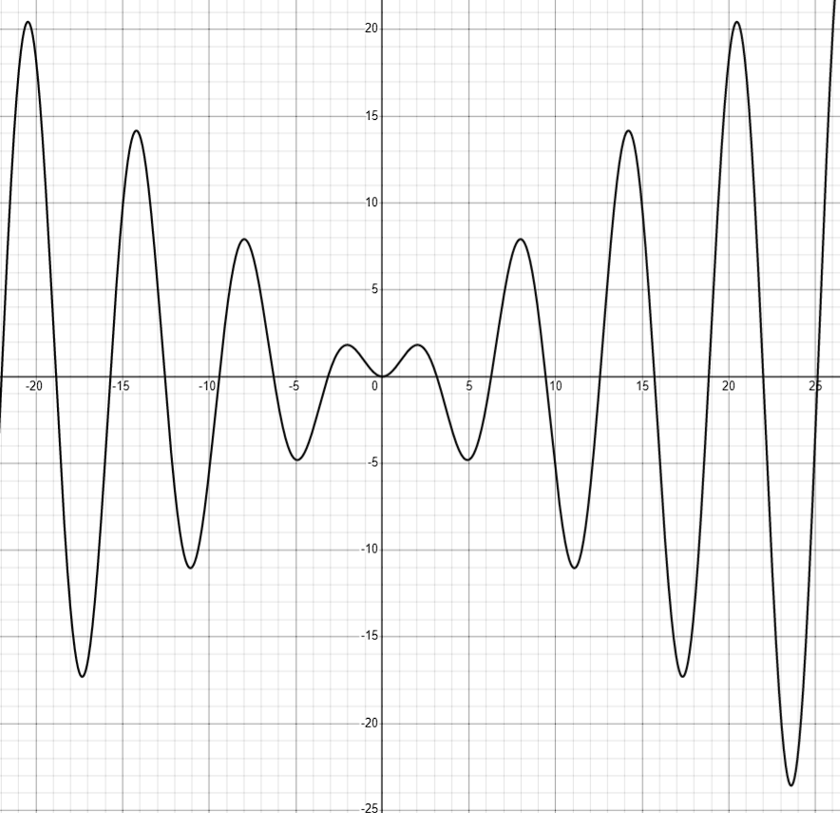
x | y | y | delta | x | y | y | delta(h)
1 | 0.841 | 0.84147098481 | 0.0004709848079 | 1 | 0.841 | 0.84147098481 | 0.0004709848079
1.25 | 1.18753 | 1.1862307742 | 0.0012992258055 | 1.5 | 1.51261 | 1.4962424799 | 0.016367520094
1.5 | 1.50087 | 1.4962424799 | 0.0046275200939 | 2 | 1.86842 | 1.8185948537 | 0.049825146349
1.75 | 1.73104 | 1.721975407 | 0.0090645929706 | 2.5 | 1.58259 | 1.4961803603 | 0.08640963974
2 | 1.83273 | 1.8185948537 | 0.014135146349 | 3 | 0.537158 | 0.42336002418 | 0.11379797582
2.25 | 1.77 | 1.750664693 | 0.019335307002 | 3.5 | -1.10301 | -1.2277412969 | 0.12473129691
2.5 | 1.5204 | 1.4961803603 | 0.02421963974 | 4 | -2.90838 | -3.0272099812 | 0.11882998123
2.75 | 1.07799 | 1.0495677281 | 0.028422271856 | 4.5 | -4.29676 | -4.3988855295 | 0.10212552949
3 | 0.454998 | 0.42336002418 | 0.03163797582 | 5 | -4.70984 | -4.7946213733 | 0.084781373316
3.25 | -0.317928 | -0.35163418722 | 0.033706187223 | 5.5 | -3.80283 | -3.8804717906 | 0.077641790637
3.5 | -1.19317 | -1.2277412969 | 0.034571296914 | 6 | -1.58788 | -1.6764929892 | 0.088612989194
3.75 | -2.10906 | -2.1433549453 | 0.034294945284 | 6.5 | 1.5183 | 1.3982799226 | 0.12002007743
4 | -2.99416 | -3.0272099812 | 0.033049981232 | 7 | 4.76654 | 4.598906191 | 0.16763380897
4.25 | -3.77261 | -3.8037047725 | 0.031094772471 | 7.5 | 7.25672 | 7.0349998258 | 0.22172017419
4.5 | -4.37013 | -4.3988855295 | 0.028755529493 | 8 | 8.18463 | 7.914865973 | 0.26976402701
4.75 | -4.72024 | -4.7466407476 | 0.026400747633 | 8.5 | 7.08733 | 6.7871404573 | 0.3001895427
5 | -4.77022 | -4.7946213733 | 0.024401373316 | 9 | 4.01493 | 3.7090663672 | 0.30586363282
5.25 | -4.4863 | -4.5094060905 | 0.02310609049
5.5 | -3.85766 | -3.8804717906 | 0.022811790637
5.75 | -2.89886 | -2.9226046956 | 0.023744695621 | Лин. ур-ния 1-го порядка
6 | -1.65048 | -1.6764929892 | 0.026012989194 | Исходное уравнение:
6.25 | -0.177722 | -0.20737010342 | 0.029648103422
6.5 | 1.43283 | 1.3982799226 | 0.034550077429
6.75 | 3.07831 | 3.037797498 | 0.040512501981
7 | 4.64616 | 4.598906191 | 0.047253808968
7.25 | 6.02175 | 5.9673363728 | 0.054413627167 | Точное решение:
7.5 | 7.09659 | 7.0349998258 | 0.061590174189
7.75 | 7.77648 | 7.7081405381 | 0.068339461888
8 | 7.98915 | 7.914865973 | 0.074284027013
8.25 | 7.69055 | 7.6114847345 | 0.079065265525
8.5 | 6.86953 | 6.7871404573 | 0.0823895427
8.75 | 5.55041 | 5.4663345953 | 0.084075404651
9 | 3.79314 | 3.7090663672 | 0.084073632824

 |  |  |  |  |  |  |  | max delta (при h=0.25) | max delta (при h=0.5) | Отношение погрешностей
 |  |  |  |  |  |  |  | 0.084075404651 | 0.30586363282 | 3.6379680133

 |  |  |  |  |  |  |  | средн. delta (при h=0.25) | средн. delta (при h=0.5) | Отношение погрешностей
 |  |  |  |  |  |  |  | 0.036829051264 | 0.13228149945 | 3.5917704886

Филиппов №167
Графическое решение №167
Программа (h=0,15) |  | По формуле точного решения (h=0,15) |  | Программа (h=0,3) |  | По формуле точного решения (h=0,3)

x | y | y | delta | x | y | y | delta(h)
1.5 | 1.989 | 1.9897435897 | 0.00074358974359 | 1.5 | 1.989 | 1.9897435897 | 0.00074358974359
1.65 | 1.61953 | 1.5901998243 | 0.029330175706 | 1.8 | 1.52129 | 1.3450883498 | 0.17620165019
1.8 | 1.37479 | 1.3450883498 | 0.029701650195 | 2.1 | 1.19149 | 1.0556307128 | 0.13585928722
1.95 | 1.20268 | 1.1780506474 | 0.02462935264 | 2.4 | 0.973308 | 0.88512919961 | 0.088178800391
2.1 | 1.07507 | 1.0556307128 | 0.019439287223 | 2.7 | 0.825517 | 0.76915203716 | 0.056364962843
2.25 | 0.976239 | 0.96107146004 | 0.015167539959 | 3 | 0.720122 | 0.68333333333 | 0.036788666667
2.4 | 0.896991 | 0.88512919961 | 0.011861800391 | 3.3 | 0.641087 | 0.61636845167 | 0.024718548326
2.55 | 0.831656 | 0.82231111454 | 0.0093448854588 | 3.6 | 0.579313 | 0.56221044573 | 0.017102554271
2.7 | 0.776583 | 0.76915203716 | 0.0074309628426 | 3.9 | 0.529432 | 0.51727316008 | 0.01215883992
2.85 | 0.729323 | 0.72335513451 | 0.0059678654868 | 4.2 | 0.488121 | 0.47926099294 | 0.0088600070587
3 | 0.688174 | 0.68333333333 | 0.0048406666667 | 4.5 | 0.453218 | 0.44661743485 | 0.0066005651473
3.15 | 0.651913 | 0.64795052727 | 0.0039624727341 | 4.8 | 0.423254 | 0.41823946377 | 0.0050145362307
3.3 | 0.619643 | 0.61636845167 | 0.0032745483263 | 5.1 | 0.397196 | 0.39331791439 | 0.0038780856067
3.45 | 0.59068 | 0.58795230288 | 0.0027276971182
3.6 | 0.564502 | 0.56221044573 | 0.0022915542714 | Уравнение Риккати
3.75 | 0.540694 | 0.5387546573 | 0.0019393427042 | Исходное уравнение:
3.9 | 0.518925 | 0.51727316008 | 0.0016518399198
4.05 | 0.498929 | 0.49751186027 | 0.0014171397279
4.2 | 0.480484 | 0.47926099294 | 0.0012230070587
4.35 | 0.463407 | 0.4623454178 | 0.0010615821994
4.5 | 0.447544 | 0.44661743485 | 0.00092656514727 | Точное решение:
4.65 | 0.432764 | 0.43195137494 | 0.00081262506431
4.8 | 0.418956 | 0.41823946377 | 0.0007165362307
4.95 | 0.406023 | 0.40538861538 | 0.00063438462248
5.1 | 0.393881 | 0.39331791439 | 0.00056308560671

 |  |  | Задание:

 |  |  |  |  |  |  |  | max delta (при h=0.15) | max delta (при h=0.3) | Отношение погрешностей
 |  |  |  |  |  |  |  | 0.029701650195 | 0.17620165019 | 5.9323858789

 |  |  |  |  |  |  |  | средн. delta (при h=0.15) | средн. delta (при h=0.3) | Отношение погрешностей
 |  |  |  |  |  |  |  | 0.0072664062818 | 0.044036161048 | 6.0602393178

